Лист 1
Прайс-лист
МИР ПРЯЖИ

В валюте: руб. (курс 1).
Цены указаны на 07.08.2020

№ | Номенклатура/ Характеристика номенклатуры | Описание | Изображение | Артикул | Цена | Ед. | Остаток | Ссылка на сайт
 | Штампы набор 14х18 см Mr.Painter ASM-23 "Птичий базар" | Штампы набор 14х18 см Mr.Painter ASM-23 "Птичий базар" | 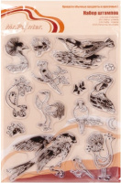 | ASM-23 | 158.45 |  |  | Изображение
 | Штампы набор 14х18 см Mr.Painter ASM-23 "Птичий базар" |  |  |  | 158.45 | шт | 5 | Изображение

